Resumen

 | Canelón · Base de datos completa

 | Exportación integral de la información del negocio · Generado: 14/10/2026, 9:07:06 p. m.

Órdenes históricas | Ingresos históricos | Pedidos de la web | Productos en catálogo | Costos fijos / mes
550 | Q149323 | 69 | 20 | Q23000.00

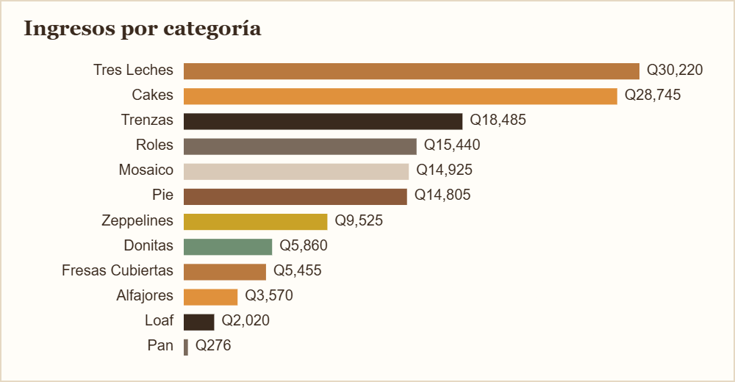
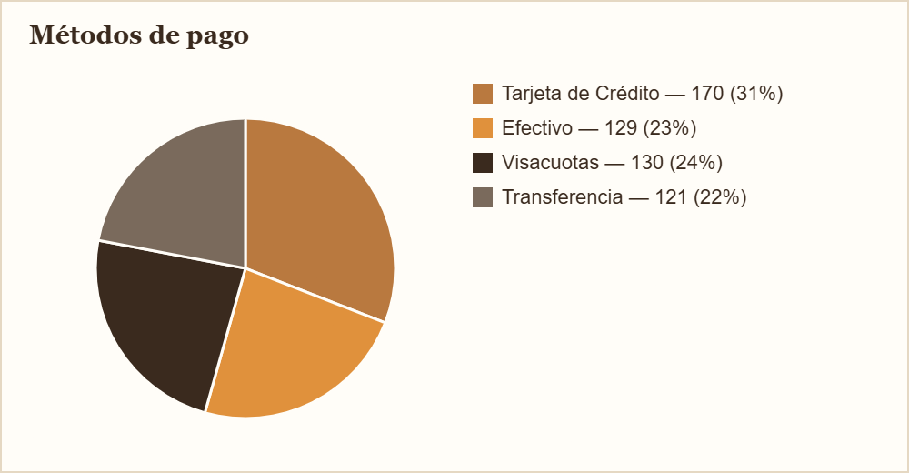

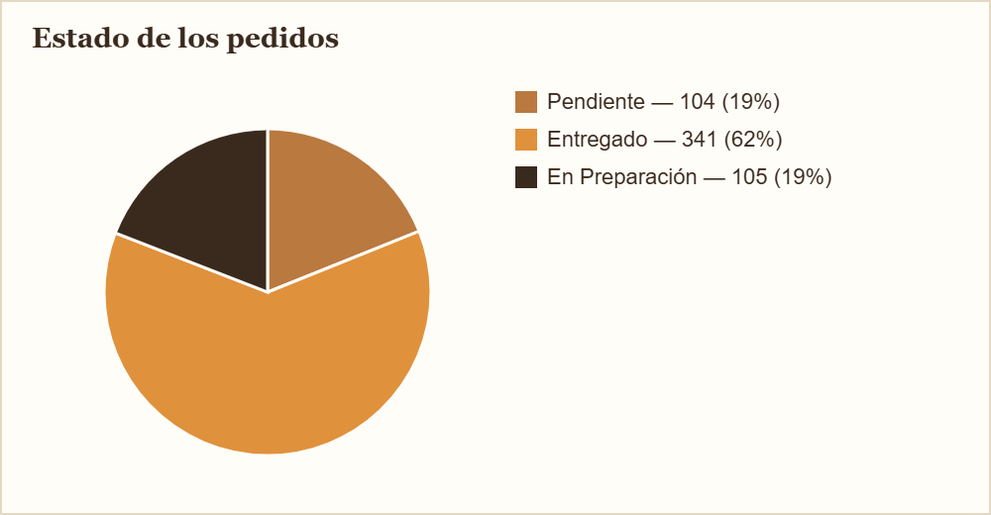
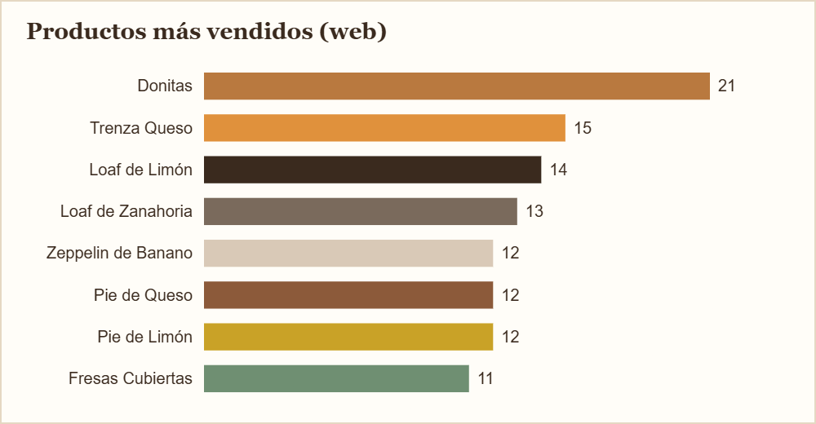

Contenido del archivo
Pedidos web | 69 filas
Detalle de pedidos | 131 filas
Ventas históricas | 500 filas
Productos | 20 filas
Variantes | 31 filas
Opciones | 28 filas
Stock de productos | 20 filas
Stock de ingredientes | 37 filas
Costos fijos | 3 filas

